Forside
JobskifteStatistik 2022
21. juni 2023
Statistik-Nyt

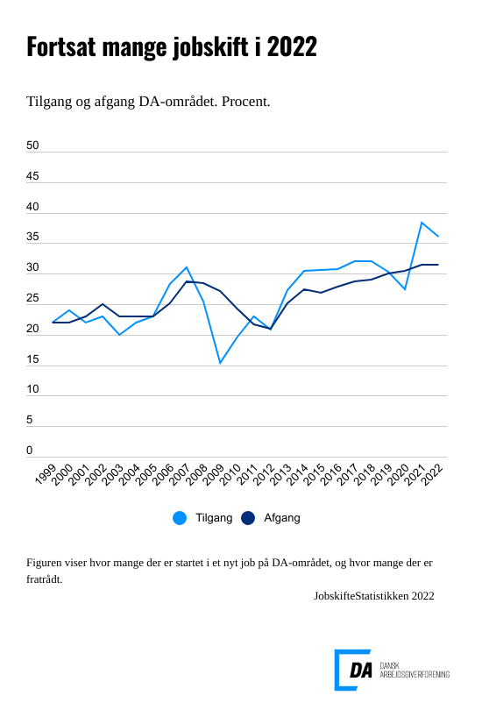

En ud af tre lønmodtagere fratrådte deres job i 2022 inden for DA-området. Afgangen ligger fortsat på niveau med 2021, der historisk har tegnet sig som året med den højeste afgang. Samtidigt startede næsten 4 ud af 10 personer på DA-området et nyt job i løbet af 2022. Tilgangen er dermed stadig høj, men lavere end året før, hvor niveauet toppede. Inden for fremstilling samt bygge og anlæg er tilgangen lavere end i 2021, mens tilgangen inden for servicebranchen er på samme niveau som året før.

Virksomhederne ansatte stadig nye medarbejdere i 2022, men i mindre omfang end i 2021. Tilgangen faldt fra 38,4 procent i 2021 til 36,1 procent i 2022. Samtidig forblev andelen af personer, der forlod deres job, uændret med 31,5 procent i begge år.

Færre jobskift inden for fremstilling samt bygge og anlæg
Inden for fremstilling samt bygge og anlæg var der lidt lavere tilgang sammenlignet med året før, mens afgangen holdt sig på samme niveau som i 2021.
Inden for fremstilling faldt tilgangen fra 26,8 procent i 2021 til 24,4 procent i 2022. Afgangen var stabil med henholdsvis 21,0 procent i 2021 og 20,7 procent i 2022. Inden for bygge- og anlægssektoren faldt tilgangen fra 31,5 procent i 2021 til 29,5 procent i 2022. Afgangen lå stabilt med henholdsvis 28,8 procent i 2021 og 28,5 procent i 2022.

Stadig høj tilgang i service
Til trods for et fald i tilgangen fra 44,5 procent i 2021 til 42,0 procent i 2022 fortsatte servicebranchen med at opleve et højt niveau af jobskifte. Afgangene forblev stabile med henholdsvis 36,2 procent i 2021 og 36,4 procent i 2022.
Vikarbureauer og arbejdsformidling oplever en mere stabil periode i 2022, hvor kun 6 ud af 10 medarbejdere startede i et nyt job, i modsætning til næsten alle ansatte i 2021. Dermed har de samme tilgang som hotel- og restaurationsbranchen, hvor 6 ud af 10 medarbejdere begyndte i et nyt job både i 2021 og 2022.

Færre unge startede i et nyt job
Færre unge lønmodtagere startede i et nyt job i 2022 sammenlignet med 2021. Selvom danskere i alderen 18 til 24 år stadig udgør den gruppe, der har flest tilgang til job inden for DA-området, var det kun 5 ud af 10 unge, der blev ansat i 2022, i modsætning til 6 ud af 10 unge året før. Afgangen, hvor over 4 ud af 10 af dem forlod deres job, forblev uændret mellem de to år.

